berechnungen
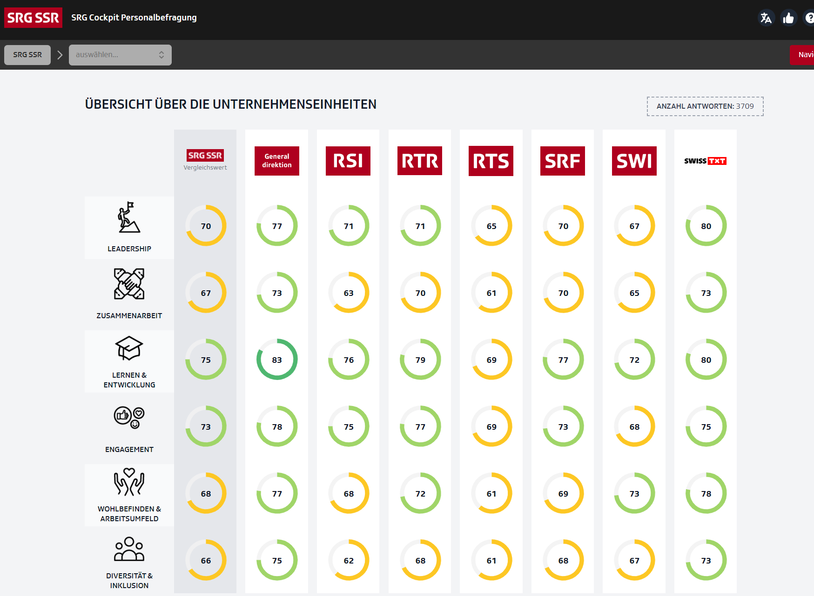

Die HR-Mitarbeitenden und Führungskräfte der SRG bekommen über ein Cockpit Zugang zu den Daten "ihrer" Organisation
Um die Werte intuitiver zu gestalten und an den Werten/Cutoffs der letzten Personalbefragungen auszurichten, haben wir einige kleinere Transformationen vorgenommen
Das Wesentliche: Alle Werte, egal ob AT oder Swoosh, werden auf einem Zahlenwert von 0-100 dargestellt.

Für AT
Für alle Werte die im Blatt "Basismodul" mit recodieren gekennzeichnet sind: Ablehnung = Zustimmung, also umdrehen
1 | Berechnung des arithmetischen Durchschnittswertes / Mittelwerts auf der Frage für das jeweilige Segment
2 | Transformation der Skala von -1 bis +1 auf einen Wert von 0 bis 100 (lineare Transformation)
3 | Lineare Transformation / Anpassung mit folgender Formel:
 | Neuer Wert = 1.176 * Alter Wert - 17.647
 | Siehe Blatt Transformation (übernommen vom letzten Mal - wir gehen davon aus, dass das dieses Mal auch übertragbar ist)
 | Alle Werte, die dadurch unter 0 rücken auf null setzen.

Für Swoosh
Für alle Werte die im Blatt "Basismodul" mit recodieren gekennzeichnet sind: Ablehnung = Zustimmung, also umdrehen
1 | Berechnung des arithmetischen Durchschnittswertes / Mittelwerts auf der Frage für das jeweilige Segment
2 | Transformation der Skala von 1 bis 5 auf einen Wert von 0 bis 100 (lineare Transformation)
3 | Lineare Transformation / Anpassung mit folgender Formel:
 | Neuer Wert = 1.176 * Alter Wert - 17.647
 | Siehe Blatt Transformation (übernommen vom letzten Mal - wir gehen davon aus, dass das dieses Mal auch übertragbar ist)
 | Alle Werte, die dadurch unter 0 rücken auf null setzen.

Sonderfall G-NPS
Bei der Frage gnpsq1 fragen wir auf einer 0-10er Skala ab
Hier die gleichen Schritte wie bei Swoosh, nur die Transformation von 0-10 ist eine andere als von 1-5 :-)

transformation
Alter Wert | Neuer Wert
0 | -25 |  | minimaler Wert jetzt |  | 1
1 | 0 |  | minimaler Wert neu |  | 0
Lineare Transformation
2 | 25 |  | maximaler Wert jetzt |  | 5
3 | 50 |  | maximaler Wert neu |  | 100
4 | 75
5 | 100 |  |  |  |  |  | y | = | a | + | b | * | x
6 | 125 |  |  |  |  | für min: | 0 | = | a | + | b | * | 1 |  |  |  |  | (1)
7 | 150 |  |  |  |  | für max: | 100 | = | a | + | b | * | 5 |  |  |  |  | (2)
8 | 175
9 | 200 |  |  |  |  | aus (1) | a | = | 0 | - | 1 | * | b |  |  |  |  | (3)
10 | 225
11 | 250
12 | 275 |  |  |  |  | (3) in (2) | 100 | = | 0 | - | 1 | * | b | + | b | * | 5
13 | 300 |  |  |  |  |  | 100 | = | 0 | + | 4 | * | b
14 | 325 | wenn negativer Wert -> auf null setzen
15 | 350
16 | 375 |  |  | b | = | 25
17 | 400 |  |  | a | = | -25
18 | 425
19 | 450
20 | 475
21 | 500
22 | 525
23 | 550
24 | 575
25 | 600
26 | 625
27 | 650
28 | 675
29 | 700
30 | 725
31 | 750
32 | 775
33 | 800
34 | 825
35 | 850
36 | 875
37 | 900
38 | 925
39 | 950
40 | 975
41 | 1000
42 | 1025
43 | 1050
44 | 1075
45 | 1100
46 | 1125
47 | 1150
48 | 1175
49 | 1200
50 | 1225
51 | 1250
52 | 1275
53 | 1300
54 | 1325
55 | 1350
56 | 1375
57 | 1400
58 | 1425
59 | 1450
60 | 1475
61 | 1500
62 | 1525
63 | 1550
64 | 1575
65 | 1600
66 | 1625
67 | 1650
68 | 1675
69 | 1700
70 | 1725
71 | 1750
72 | 1775
73 | 1800
74 | 1825
75 | 1850
76 | 1875
77 | 1900
78 | 1925
79 | 1950
80 | 1975
81 | 2000
82 | 2025
83 | 2050
84 | 2075
85 | 2100
86 | 2125
87 | 2150
88 | 2175
89 | 2200
90 | 2225
91 | 2250
92 | 2275
93 | 2300
94 | 2325
95 | 2350
96 | 2375
97 | 2400
98 | 2425
99 | 2450
100 | 2475

